At1
ANNEX 2 - BUDGET FOR APPLICATION #CIK-____-___________ * |  |  |  |  |  |  |  | * - внутрішній номер надає фахівець програми DOBRE
ДОДАТОК 2 - БЮДЖЕТ ДО ЗАЯВКИ №CIK- ____-____________ *
# | Name of works and costs according to the estimates and the list of equipment determined by DOBRE / Найменування робіт і витрат згідно кошторису та визначеного Програмою DOBRE переліку обладнання | Unit / Одиниця виміру | Quantity / Кількість | Unit cost, UAH / Вартість одиниці, грн. | Total cost, UAH / Загальна вартість, грн. | PARTNER contributions, UAH / Внески ПАРТНЕРІВ, грн.
 |  |  |  |  |  | DOBRE | Name of community (ATC) / Станіславська ОТГ
Section 1. Equipment and/or services TYPE #1 to be procured by DOBRE / Розділ 1. Обладнання та/або послуги ПЕРШОГО ТИПУ, які закуповує Програма DOBRE
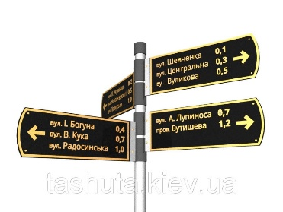
1 | Виготовлення стендів з картами населених пунктів та відпочинкових локацій | шт | 3.00 | 10000.00 | 30000.00 | 30000.00 |  | лінк на товар | фото товару
2 | Вуличні інформаційні вказівники | шт | 30.00 | 3640.00 | 109200.00 | 109200.00 |  | https://prom.ua/p726534645-ukazatel-ulits-ulichnyj.html
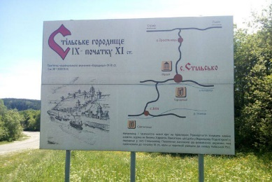
3 | Ваказівники на локаціях | шт | 15.00 | 4000.00 | 60000.00 | 60000.00 |  | лінк на товар | фото товару
4
5
6
 | Total for section 1 / Разом по розділу 1 |  |  |  | 199200.00 | 199200.00
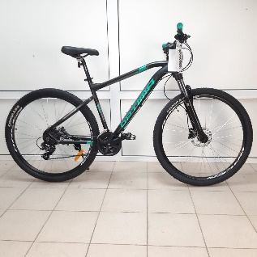
Section 2. Equipment and/or services TYPE #2 to be procured by DOBRE / Розділ 2. Обладнання та/або послуги ДРУГОГО ТИПУ, які закуповує Програма DOBRE
1 | Велосипед горный найнер Optimabikes F-1 HDD | шт | 8.00 | 7700.00 | 61600.00 | 61600.00 |  | https://prom.ua/p1020847612-velosiped-gornyj-najner.html
2 | Палатка туристическая четырёхместная Green Camp | шт | 4.00 | 2850.00 | 11400.00 | 11400.00 |  | https://prom.ua/p707024529-palatka-turisticheskaya-chetyryohmestnaya.html
3 | Палатка трехместная GreenCamp с двумя тамбурами | шт | 4.00 | 2435.00 | 9740.00 | 9740.00 |  | https://prom.ua/p1005595155-palatka-trehmestnaya-greencamp.html
4 | ТУРИСТИЧЕСКАЯ ПАЛАТКА IGLO 210x120cm 2 + 1 | шт | 4.00 | 964.00 | 3856.00 | 3856.00 |  | https://prom.ua/p972484707-turisticheskaya-palatka-iglo.html
5 | Коврик (каремат) туристический OSPORT Tourist Profi 8мм (FI-0122-2) | шт | 36.00 | 255.00 | 9180.00 | 9180.00 |  | https://prom.ua/p742702537-kovrik-karemat-turisticheskij.html
6 | Спальник, мешок-кокон 250гр/м2, одеяло, (190+30)*85см зеленый | шт | 10.00 | 527.00 | 5270.00 | 5270.00 |  | https://prom.ua/p1033573718-spalnik-meshok-kokon.html
 | Total for section 2 / Разом по розділу 2 |  |  |  | 101046.00 | 61600.00
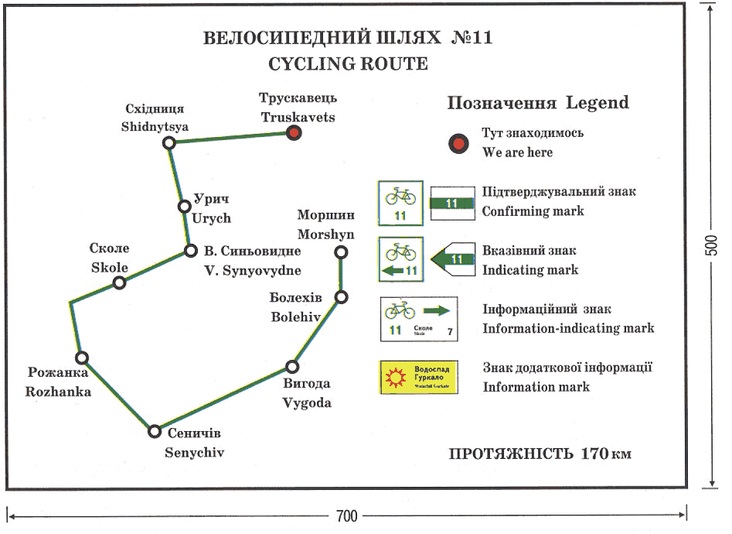
Section 3. ATC Constirbution / Роздiл 3. Внесок від ОТГ
 | Внесок Станіславської сільської ради
1 | Дизайн туристичної навігації та полыграфії | шт | 1.00 | 3500.00 | 3500.00 | ‒ | 3500.00 | лінк на товар | фото товару
2 | Встановлення туристичної навігації | шт | 1.00 | 13000.00 | 13000.00 | ‒ | 13000.00 | лінк на товар | фото товару
3 | Влаштування табличок з назвами античних поселень | шт | 1.00 | 7000.00 | 7000.00 | ‒ | 7000.00 | лінк на товар | фото товару
4 | Облаштування 3-х оглядових майданчиків | шт | 3.00 | 28500.00 | 85500.00 | ‒ | 85500.00 | лінк на товар | фото товару
5 | Розробка та прокладання туристичних маршрутів | шт. | 1.00 | 20000.00 | 20000.00 | ‒ | 20000.00 | лінк на товар | фото товару
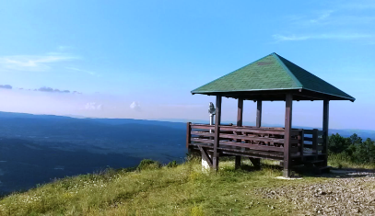
16 | Верда "Каяк" (для перевозки каяков, байдарок и т.п.) | шт. | 1.00 | 35000.00 | 35000.00 |  | 35000.00 | https://prom.ua/p603219285-verda-kayak-dlya.html
17 | Надувная туристическая байдарка (каяк) Hydro Force 1/2 местная оранжевая | шт. | 6.00 | 7800.00 | 46800.00 |  | 46800.00 | https://prom.ua/p904620229-naduvnaya-turisticheskaya-bajdarka.html
18 | Cпасательный жилет YM-550 | шт. | 12.00 | 442.00 | 5304.00 |  | 5304.00
 | Total for section 3 / Разом по розділу 3 |  |  |  | 216104.00 |  | 216104.00
The total cost of works, materials and equipment, UAH / Всього вартість робіт, матеріалів та обладнання, грн. |  |  |  |  | 516350.00 | 260800.00 | 216104.00
The total cost of works, materials and equipment in percentage terms , % / Всього вартість робіт, матеріалів та обладнання в процентному вираженні, % |  |  |  |  | 100% | 50.51% | 41.85% |  | http://www.prom.ua
УВАГА: ПРОГРАМА DOBRE МОЖЕ НАДАВАТИ ГРАНТ МАКСИМУМ ДО ДВОХ ТИПІВ ТОВАРІВ/ПОСЛУГ В МЕЖАХ ОДНІЄЇ ЗАЯВКИ ВІД ОТГ ДЛЯ ПРИКЛАДУ: ТИП 1 - КОМПЮТЕРНЕ ОБЛАДНАННЯ; ТИП 2 - БУДІВЕЛЬНІ МАТЕРІАЛИ |  |  |  |  |  |  |  |  | http://www.hotline.ua;
УВАГА: БУДЬ ЛАСКА, ПЕРЕВІРЯЙТЕ АКТУАЛЬНІСТЬ ЦІН НА ДОСТУПНИХ РЕСУРСАХ ОНЛАЙН, ДЛЯ ПРИКЛАДУ: www.prom.ua; www.hotline.ua; www.27.ua ТА ІНШІ. |  |  |  |  |  |  |  |  | http://www.27.ua

 | Погодження заявки | Ім’я, посада / Full Name, Title |  | Підпис / Singature |  | Дата
 | Відповідальна особа від ОТГ | Смутченко Сергій Леонідович
 | Голова ОТГ | Желуденко Володимир
 | Відповідальна особа від програми DOBRE | Наталья Сафронова
 | Технічний спеціаліст програми DOBRE | Віталій Юрків, спеціаліст з місцевого економічного розвитку
 | Заступник керівника програми DOBRE | Юлія Єсмуханова

 | Ціни вказані станом на 25.12.2018 грн. Курс доллара - 28 грн

